COMERCIAL
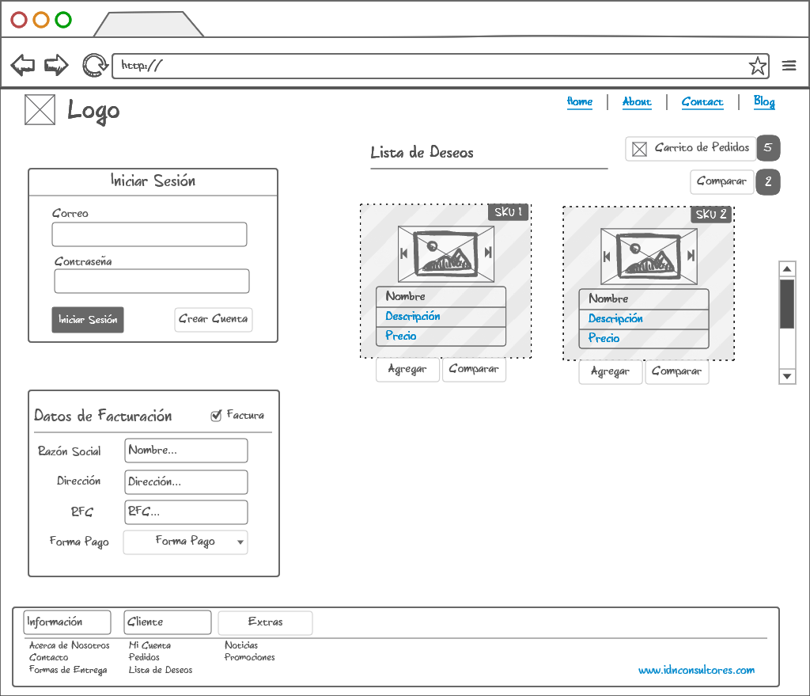

Ultima Versión: 14/08/2016
COMERCIAL
(Ventas)

NOTAS

VTA.Nota
Descripción del proceso:
Este proceso se utiliza cuando el cliente NO desea factura por lo que imprimirá un comprobante de la venta realizada. Este proceso afecta al inventario al registar la salida de los productos vendidos.
Datos Requeridos:
- Cliente
- Artículos
- Existencias
- Cantidad
- Fecha Emisión
- Forma de Pago
- Descuento
- Precio
- IVA
-Total
- Vendedor
VTA.Cancelación Nota
Descripción del proceso:
Este proceso se utiliza cuando el cliente devuelve la venta realizada. Este proceso afecta al inventario al registrar la entrada de los productos devueltos.
Datos Requeridos:
- Cliente
- Artículos
- Existencias
- Cantidad
- Fecha Emisión
- Forma de Pago
- Descuento
- Precio
- IVA
-Total
- Vendedor
CAJ.Egresos

CAJ.Ingresos

COTIZACIÓN

VTA.Cotización
Descripción del proceso:
Este proceso se utiliza cuando nuestro cliente así lo solicite, y permite simular un movimiento con el cual indicamos al cliente el valor de nuestra propuesta a sus requerimientos. Este proceso no afecta el inventario.
Datos Requeridos:
- Cliente
- Artículos
- Existencias
- Cantidad
- Fecha Emisión
- Forma de Pago
- Descuento
- Precio
- IVA
-Total
- Vendedor
- Vigencia
VTA.Nota
Descripción del proceso:
Este proceso se utiliza cuando el cliente NO desea factura por lo que imprimirá un comprobante de la venta realizada. Este proceso afecta al inventario al registar la salida de los productos vendidos.
Datos Requeridos:
- Cliente
- Artículos
- Existencias
- Cantidad
- Fecha Emisión
- Forma de Pago
- Descuento
- Precio
- IVA
- Total
- Vendedor
CAJ.Ingresos

VTA.Factura
Descripción del proceso:
Este proceso generá un timbre en el SAT y descuenta del invetarios los artículos facturados. Si el cliente es de Crédito en cuentas por cobrar se ingresará la cobranza y si es de contado el ingreso se regstrará en caja.
Datos Requeridos:
- Cliente
- RFC
- Artículos
- Existencias
- Cantidad
- Concepto
- Fecha Emisión
- Forma de Pago
- Descuento
- Precio
- IVA
- Total
- Vendedor
CONT.Ventas

TES.Cuentas por Cobrar (Factura)

VTA.Pedido
Descripción del proceso:
Este proceso se utiliza cuando se desea satisfacer los requerimientos del cliente en una fecha determinada. Este proceso afecta el inventario (Reserva) y requiere de un anticipo.
Datos Requeridos:
- Cliente
- Artículos
- Existencias
- Cantidad
- Fecha Emisión
- Fecha Requerida
- Forma de Pago
- Descuento
- Anticipo
- Precio
- IVA
- Total
- Vendedor
TES.Cuentas por Cobrar (Anticipo)

VTA.Remisión
Descripción del proceso:
Este proceso se utiliza cuando el cliente aún NO desea facturar los productos que ha recibido. Este proceso afecta al inventario (Reserva).
Datos Requeridos:
- Cliente
- Artículos
- Existencias
- Cantidad
- Fecha Emisión
- Forma de Pago
- Descuento
- Precio
- IVA
- Total
- Vendedor

VTA.Orden de Servicio
Descripción del proceso:
Este proceso se utiliza cuando el cliente requiere de algún servicio. Este proceso afecta al inventario (Reserva)
Datos Requeridos:
- Cliente
- Artículos
- Existencias
- Cantidad
- Fecha Emisión
- Fecha Requerida
- Forma de Pago
- Descuento
- Anticipo
- Precio
- IVA
- Total
- Vendedor

VTA.Venta Consignación
Descripción del proceso:
Este proceso se utiliza cuando el cliente desea un producto que se encuentre en consignación (No pertenece al inventario). Este proceso afecta al inventario de consignación (Reserva).
Datos Requeridos:
- Cliente
- Artículos
- Existencias
- Cantidad
- Fecha Emisión
- Forma de Pago
- Descuento
- Precio
- IVA
- Total
- Vendedor

FACTURA

VTA.Factura
Descripción del proceso:
Este proceso generá un timbre en el SAT y descuenta del invetarios los artículos facturados. Si el cliente es de Crédito en cuentas por cobrar se ingresará la cobranza y si es de contado el ingreso se registrará en caja.
Datos Requeridos:
- Cliente
- RFC
- Artículos
- Existencias
- Cantidad
- Concepto
- Fecha Emisión
- Forma de Pago
- Descuento
- Precio
- IVA
- Total
- Vendedor
VTA.Cancelación Factura
Descripción del proceso:
Este proceso generá una Nota de Crédito y aumenta el invetario con los artículos devueltos.
Datos Requeridos:
- Origen (Factura)
- Cliente
- RFC
- Artículos
- Existencias
- Cantidad
- Concepto
- Fecha Emisión
- Forma de Pago
- Descuento
- Precio
- IVA
- Total
- Vendedor
TES.Cuentas por Cobrar (Nota de Credito)

CONT.Devolución Venta

TES.Cuentas por Cobrar (Factura)

CAJ.Ingresos

CONT.Ventas

PEDIDO

VTA.Pedido
Descripción del proceso:
Este proceso se utiliza cuando se desea satisfacer los requerimientos del cliente en una fecha determinada. Este proceso afecta el inventario (reserva) y requiere de un anticipo.
Datos Requeridos:
- Cliente
- Artículos
- Existencias
- Cantidad
- Fecha Emisión
- Fecha Requerida
- Forma de Pago
- Descuento
- Anticipo
- Precio
- IVA
- Total
- Vendedor
VTA.Factura
Descripción del proceso:
Este proceso generá un timbre en el SAT y descuenta del invetarios los artículos facturados. Si el cliente es de Crédito en cuentas por cobrar se ingresará la cobranza y si es de contado el ingreso se regstrará en caja.
Datos Requeridos:
- Cliente
- RFC
- Artículos
- Existencias
- Cantidad
- Concepto
- Fecha Emisión
- Forma de Pago
- Descuento
- Precio
- IVA
- Total
- Vendedor
TES.Cuentas por Cobrar (Factura)

CAJ.Ingresos

CONT.Ventas

TES.Cuentas por Cobrar (Anticipo)

VTA.Remisión
Descripción del proceso:
Este proceso se utiliza cuando el cliente aún NO desea facturar los productos que ha recibido. Este proceso afecta al inventario.
Datos Requeridos:
- Cliente
- Artículos
- Existencias
- Cantidad
- Fecha Emisión
- Forma de Pago
- Descuento
- Precio
- IVA
- Total
- Vendedor

VTA.Cancelación Pedido
Descripción del proceso:
Este proceso se utiliza para llevar el registro de las ventas que no se cerraron. Este proceso afecta al inventario (Des-reserva).
Datos Requeridos:
- Origen (Pedido)
- Cliente
- Artículos
- Existencias
- Cantidad
- Fecha Emisión
- Fecha Requerida
- Forma de Pago
- Descuento
- Anticipo
- Precio
- IVA
- Total
- Vendedor
TES.Cuentas por Cobrar (Cancelación Anticipo)

REMISIÓN

VTA.Remisión
Descripción del proceso:
Este proceso se utiliza cuando el cliente aún NO desea facturar los productos que ha recibido. Este proceso afecta al inventario.
Datos Requeridos:
- Cliente
- Artículos
- Existencias
- Cantidad
- Fecha Emisión
- Forma de Pago
- Descuento
- Precio
- IVA
- Total
- Vendedor
VTA.Factura
Descripción del proceso:
Este proceso generá un timbre en el SAT y descuenta del invetarios los artículos facturados. Si el cliente es de Crédito en cuentas por cobrar se ingresará la cobranza y si es de contado el ingreso se regstrará en caja.
Datos Requeridos:
- Cliente
- RFC
- Artículos
- Existencias
- Cantidad
- Concepto
- Fecha Emisión
- Forma de Pago
- Descuento
- Precio
- IVA
- Total
- Vendedor
TES.Cuentas por Cobrar (Factura)

CAJ.Ingresos

CONT.Ventas

VTA.Cancelación Remisión
Descripción del proceso:
Este proceso se utiliza cuando el cliente devuelve los productos que habia recibido y que estaban remisionados. Este proceso afecta al inventario (Des-Reserva).
Datos Requeridos:
- Origen (Remisión)
- Cliente
- Artículos
- Existencias
- Cantidad
- Fecha Emisión
- Forma de Pago
- Descuento
- Precio
- IVA
- Total
- Vendedor

ORDEN DE SERVICIO

VTA.Orden Servicio
Descripción del proceso:
Este proceso se utiliza cuando el cliente requiere de algún servicio. Este proceso afecta al inventario (Reserva).
Datos Requeridos:
- Cliente
- Artículos
- Servicio
- Existencias
- Cantidad
- Fecha Emisión
- Fecha Requerida
- Forma de Pago
- Descuento
- Anticipo
- Precio
- IVA
-Total
- Vendedor
VTA.Nota
Descripción del proceso:
Este proceso se utiliza cuando el cliente NO desea factura por lo que imprimirá un comprobante de la venta realizada. Este proceso afecta al inventario al registar la salida de los productos vendidos.
Datos Requeridos:
- Cliente
- Artículos
- Servicio
- Existencias
- Cantidad
- Fecha Emisión
- Forma de Pago
- Descuento
- Precio
- IVA
- Total
- Vendedor
CAJ.Ingresos

VTA.Factura
Descripción del proceso:
Este proceso generá un timbre en el SAT y descuenta del invetarios los artículos facturados. Si el cliente es de Crédito en cuentas por cobrar se ingresará la cobranza y si es de contado el ingreso se regstrará en caja.
Datos Requeridos:
- Cliente
- RFC
- Artículos
- Servicio
- Existencias
- Cantidad
- Concepto
- Fecha Emisión
- Forma de Pago
- Descuento
- Precio
- IVA
- Total
- Vendedor
CONT.Ventas

TES.Cuentas por Cobrar (Factura)

VTA.Cancelación Orden Servicio
Descripción del proceso:
Este proceso se utiliza cuando el cliente cancela el servicio solicitado previamente. Este proceso si afecta al inventario (Des-Reserva).
Datos Requeridos:
- Origen (Orden Servicio)
- Cliente
- Artículos
- Servicio
- Existencias
- Cantidad
- Fecha Emisión
- Fecha Requerida
- Forma de Pago
- Descuento
- Anticipo
- Precio
- IVA
- Total
- Vendedor

VENTA CONSIGNACIÓN

VTA.Venta Consignación
Descripción del proceso:
Este proceso se utiliza cuando el cliente desea un producto que se encuentre en consignación (No pertenece al inventario). Este proceso afecta al inventario de consignación (Reserva).
Datos Requeridos:
- Cliente
- Artículos
- Existencias
- Cantidad
- Fecha Emisión
- Forma de Pago
- Descuento
- Precio
- IVA
- Total
- Vendedor
VTA.Nota
Descripción del proceso:
Este proceso se utiliza cuando el cliente NO desea factura por lo que imprimirá un comprobante de la venta realizada. Este proceso afecta al inventario al registar la salida de los productos vendidos.
Datos Requeridos:
- Cliente
- Artículos
- Existencias
- Cantidad
- Fecha Emisión
- Forma de Pago
- Descuento
- Precio
- IVA
- Total
- Vendedor
CAJ.Ingresos

VTA.Factura
Descripción del proceso:
Este proceso generá un timbre en el SAT y descuenta del invetarios los artículos facturados. Si el cliente es de Crédito en cuentas por cobrar se ingresará la cobranza y si es de contado el ingreso se regstrará en caja.
Datos Requeridos:
- Cliente
- RFC
- Artículos
- Existencias
- Cantidad
- Concepto
- Fecha Emisión
- Forma de Pago
- Descuento
- Precio
- IVA
- Total
- Vendedor
CONT.Ventas

TES.Cuentas por Cobrar (Factura)

VTA.Cancelación Venta Consignación
Descripción del proceso:
Este proceso se utiliza cuando el cliente cancela la venta previamente realizada. Este proceso afecta al inventario de consignación (Des-Reserva).
Datos Requeridos:
- Origen (Venta Consignación)
- Cliente
- Artículos
- Existencias
- Cantidad
- Fecha Emisión
- Forma de Pago
- Descuento
- Precio
- IVA
- Total
- Vendedor

COMERCIAL
(e-Commerce)

LEVANTAMIENTO DEL PEDIDO
CONFIRMACIÓN DEL PEDIDO
RESUMEN, INICIO DE SESIÓN, DIRECCIÓN Y PAGO

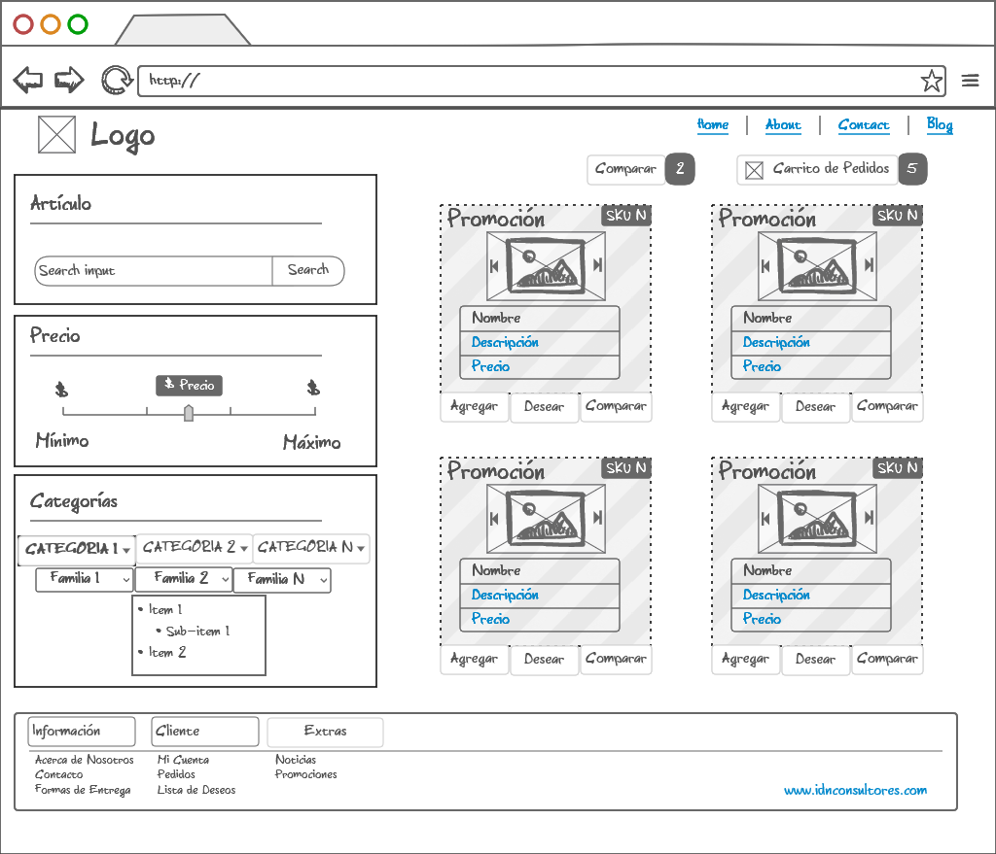
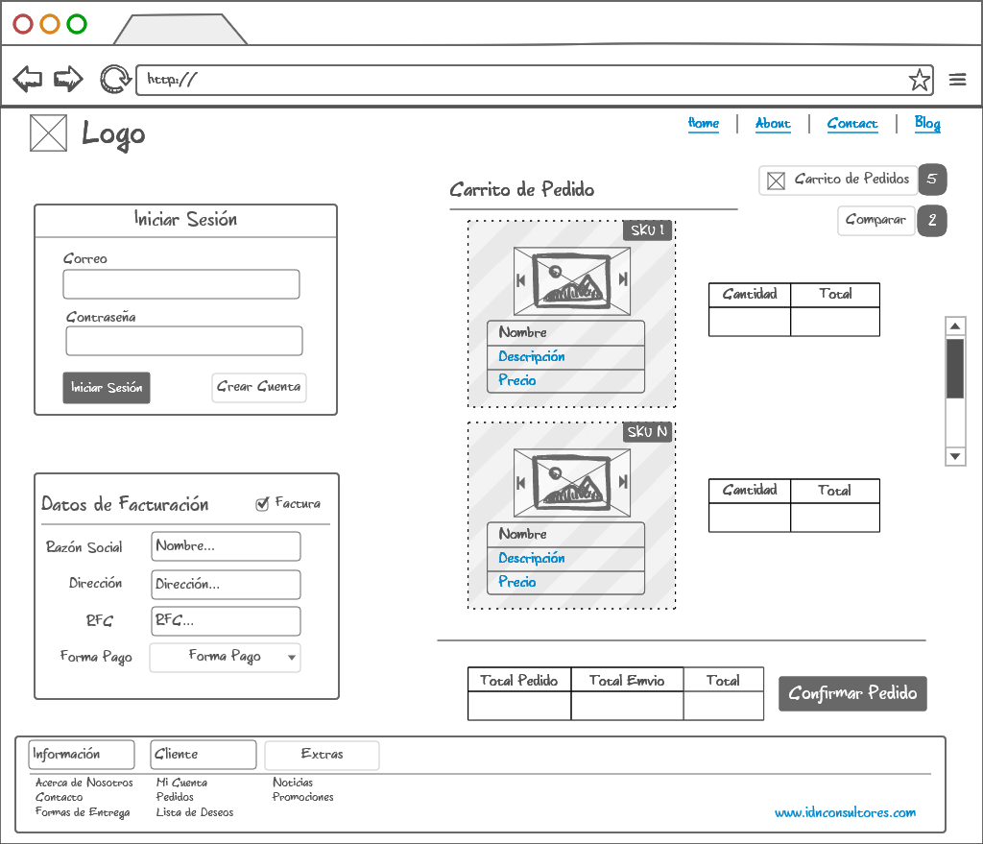

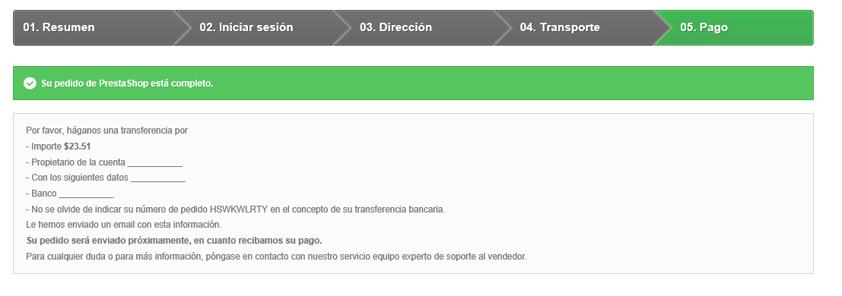

LISTA DE DESEOS
COMPARACIÓN

LOGISTICA
Ultima Versión: 14/08/2016
LOGISITCA
(Inventarios)

ORDEN SURTIDO

INV.Orden Surtido
Descripción del proceso:
Este proceso se utiliza cuando se quiere indicar al almacén surtir algún producto dentro del almacén. Este proceso no afecta el inventario.
Datos Requeridos:
- Almacen
- Zona
- Artículos
- Existencias
- Cantidad
- Costo
- Fecha Emisión
INV.Surtido
Descripción del proceso:
Este proceso se utiliza cuando el producto ha sido separado para su entrega. Este proceso afecta al inventario al registrarse la salida del almacén.
Datos Requeridos:
- Almacen
- Zona
- Artículos
- Existencias
- Cantidad
- Costo
- Fecha Emisión

INV.Cancelación Surtido
Descripción del proceso:
Este proceso se utiliza cuando se ha cancelado la orden de surtir el producto. Este proceso no afecta al inventario.
Datos Requeridos:
- Almacen
- Zona
- Artículos
- Existencias
- Cantidad
- Costo
- Fecha Emisión

SURTIDO

INV.Surtido
Descripción del proceso:
Este proceso se utiliza cuando el producto ha sido separado para su entrega. Este proceso afecta al inventario al registrarse la salida del almacén.
Datos Requeridos:
- Almacen
- Zona
- Artículos
- Existencias
- Cantidad
- Costo
- Fecha Emisión
INV.Cancelación Surtido
Descripción del proceso:
Este proceso se utiliza cuando se ha cancelado el surtido del producto. Este proceso afecta al inventario al registrar la entrada del producto al almacén.
Datos Requeridos:
- Almacen
- Zona
- Artículos
- Existencias
- Cantidad
- Costo
- Fecha Emisión

ORDEN TRANSFERENCIA

INV.Orden Transferencia
Descripción del proceso:
Este proceso se utiliza cuando se intercambiará producto dentro los mismos almacenes de la sucursal, esto con el fin de apoyar en la correcta administración de los almacenes. Este proceso no afecta el inventario. Generada la Transferencia se genera la salida de almacén para el almacén origen.
Datos Requeridos:
- Almacen Origen
- Zona Origen
- Almacen Destino
- Artículos
- Existencias
- Cantidad
- Costo
- Fecha Emisión
- Fecha Requerida
INV.Transferencia
Descripción del proceso:
Este proceso se utiliza cuando el producto ha sido trasnferido de un almacen a otro dentro de la misma sucursal. Este proceso afecta al inventario al registrar la salida del almacén.
Datos Requeridos:
- Almacen Origen
- Almacen Destino
- Zona Destino
- Artículos
- Existencias
- Cantidad
- Costo
- Fecha Emisión
- Fecha Requerida

INV.Cancelación Transferencia
Descripción del proceso:
Este proceso se utiliza cuando se ha cancelado la orden de transferir del producto. Este proceso no afecta al inventario.
Datos Requeridos:
- Almacen Origen
- Zona Origen
- Artículos
- Existencias
- Cantidad
- Costo
- Fecha Emisión
- Fecha Requerida

TRANSFERENCIA

INV.Transferencia
Descripción del proceso:
Este proceso se utiliza cuando el producto ha sido trasnferido de un almacen a otro dentro de la misma sucursal. Este proceso afecta al inventario al registrar la salida del almacén.
Datos Requeridos:
- Almacen Origen
- Almacen Destino
- Zona Destino
- Artículos
- Existencias
- Cantidad
- Costo
- Fecha Emisión
- Fecha Requerida
INV.Cancelación Transferencia
Descripción del proceso:
Este proceso se utiliza cuando se ha cancelado la transferencia del producto. Este proceso afecta al inventario al registrar la entrada del producto al almacén.
Datos Requeridos:
- Almacen Origen
- Almacen Destino
- Zona Destino
- Artículos
- Existencias
- Cantidad
- Costo
- Fecha Emisión
- Fecha Requerida

ORDEN TRASPASO

INV.Orden Traspaso
Descripción del proceso:
Este proceso se utiliza cuando se intercambiará producto entre sucursales. Este proceso estará visible en las sucursales involucradas. Este proceso no afecta el inventario. Generado el Traspaso se genera la salida de almacén para la sucursal de origen.
Datos Requeridos:
- Sucursal Origen
- Sucursal Destino
- Almacen Origen
- Zona Origen
- Almacen Destino
- Artículos
- Existencias
- Cantidad
- Costo
- Fecha Emisión
- Fecha Requerida
INV.Traspaso
Descripción del proceso:
Este proceso se utiliza cuando el producto ha sido traspaso del almacen de una sucursal a otra. Este proceso afecta al inventario al registrar la salida del almacén.
Datos Requeridos:
- Sucursal Origen
- Sucursal Destino
- Almacen Origen
- Almacen Destino
- Zona Destino
- Artículos
- Existencias
- Cantidad
- Costo
- Fecha Emisión
- Fecha Requerida

INV.Cancelación Traspaso
Descripción del proceso:
Este proceso se utiliza cuando se ha cancelado la orden de traspaso del producto. Este proceso no afecta al inventario.
Datos Requeridos:
- Sucursal Origen
- Sucursal Destino
- Almacen Origen
- Zona Origen
- Almacen Destino
- Artículos
- Existencias
- Cantidad
- Costo
- Fecha Emisión
- Fecha Requerida

TRASPASO

INV.Traspaso
Descripción del proceso:
Este proceso se utiliza cuando el producto ha sido traspaso del almacen de una sucursal a otra. Este proceso afecta al inventario al registrar la salida del almacén.
Datos Requeridos:
- Sucursal Origen
- Sucursal Destino
- Almacen Origen
- Almacen Destino
- Zona Destino
- Artículos
- Existencias
- Cantidad
- Fecha Emisión
- Fecha Requerida
INV.Cancelación Traspaso
Descripción del proceso:
Este proceso se utiliza cuando se ha cancelado el traspaso del producto. Este proceso afecta al inventario al registrar la entrada del producto al almacén.
Datos Requeridos:
- Sucursal Origen
- Sucursal Destino
- Almacen Origen
- Almacen Destino
- Zona Destino
- Artículos
- Existencias
- Cantidad
- Costo
- Fecha Emisión
- Fecha Requerida

ENTRADA DIVERSA

INV.Entrada Diversa
Descripción del proceso:
Este proceso se utiliza cuando se desea ingresar al inventario determinado artículo por alguno de los conceptos validos (Obsequio, Promoción, Muestra, Pruebas, etc). Este proceso afecta al inventario al registar la entrada del articulo, igual afecta al costeo del inventario.
Datos Requeridos:
- Almacen
- Zona
- Artículos
- Existencias
- Cantidad
- Concepto
- Costo
- Fecha Emisión

SALIDA DIVERSA

INV.Salida Diversa
Descripción del proceso:
Este proceso se utiliza cuando se desea dar de baja del inventario determinado artículo por alguno de los conceptos validos (Obsequio, Promoción, Muestras, pruebas, etc). Este proceso afecta al inventario al registar la salida del articulo, igual afecta al costeo del inventario.
Datos Requeridos:
- Almacen
- Zona
- Artículos
- Existencias
- Cantidad
- Concepto
- Costo
- Fecha Emisión

ENTRADA GARANTÍA

INV.Entrada Garantía
Descripción del proceso:
Este proceso se utiliza cuando se recibe un articulo que cuente con garantía y se intercambiará al clientes por otra en buen estado .Este proceso afecta al inventario al registar la entrada del articulo.
Datos Requeridos:
- Almacen
- Zona
- Artículos
- Existencias
- Cantidad
- Concepto
- Fecha Emisión

SALIDA GARANTÍA

INV.Salida Garantía
Descripción del proceso:
Este proceso se utiliza cuando se entrega un articulo en buen estado por la garantía que tenia. Este proceso afecta al inventario al registar la salida del articulo.
Datos Requeridos:
- Almacen
- Zona
- Artículos
- Existencias
- Cantidad
- Concepto
- Fecha Emisión

ENTRADA CONSIGNACIÓN

INV.Entrada Consignación
Descripción del proceso:
Este proceso se utiliza cuando se recibe un articulo en consignación. Este proceso afecta al inventario de consignación al registar la entrada del articulo.
Datos Requeridos:
- Almacen
- Zona
- Artículos
- Existencias
- Cantidad
- Concepto
- Fecha Emisión

SALIDA CONSIGNACIÓN

INV.Salida Consignación
Descripción del proceso:
Este proceso se utiliza cuando se le dara salida al artículo en consignación que no se logró vender. Este proceso afecta al inventario de consignación al registar la salida del articulo.
Datos Requeridos:
- Almacen
- Zona
- Artículos
- Existencias
- Cantidad
- Concepto
- Fecha Emisión

CONTEO CÍCLICO

INV.Conteo Cíclico
Descripción del proceso:
Este proceso se utiliza cuando se realizará el conteo de las diversas líneas de artículos de manera aleatoria. Al avanzar el proceso, si existen diferencia el sistema las identifica para que sean contadas nuevamente, de avanzar una vez más y persistir la diferencia el siste realizará el ajuste de entrado o salida según sea el caso.
Datos Requeridos:
- Almacen
- Zona
- Artículos (listado de artículos)
- Cantidad
- Fecha Emisión

CONTEO ZONA

INV.Conteo Zona
Descripción del proceso:
Este proceso se utiliza cuando se realizará el conteo de las diversas zonas en donde se encuentran los artículos. Al avanzar el proceso, si existen diferencia el sistema las identifica para que sean contadas nuevamente, de avanzar una vez más y persistir la diferencia el sistema realizará el ajuste de entrado o salida según sea el caso.
Datos Requeridos:
- Almacen
- Zona
- Artículos (listado de artículos)
- Cantidad
- Fecha Emisión

INVENTARIO FÍSICO

INV.Inventario Físico
Descripción del proceso:
Este proceso se utiliza cuando se realizará el conteo de todos los artículos del almacén. Al avanzar el proceso, si existen diferencia el sistema las identifica para que sean contadas nuevamente, de avanzar una vez más y persistir la diferencia el sistema realizará el ajuste de entrado o salida según sea el caso.
Datos Requeridos:
- Almacen
- Zona
- Artículos (listado de artículos)
- Cantidad
- Fecha Emisión

AJUSTE ENTRADA

INV.Ajuste Entrada
Descripción del proceso:
Este proceso se utiliza cuando existe algún excedente y se desea ingresar al inventario por alguno de los conceptos validos. Este proceso afecta al inventario al registar la entrada del articulo excedente, igual afecta al costeo del inventario.
Datos Requeridos:
- Almacen
- Zona
- Artículos
- Cantidad
- Concepto
- Costo
- Fecha Emisión

AJUSTE SALIDA

INV.Ajuste Salida
Descripción del proceso:
Este proceso se utiliza cuando existe algún faltante y se desea darle salida del inventario por alguno de los conceptos validos. Este proceso afecta al inventario al registar la entrada del articulo excedente, igual afecta al costeo del inventario.
Datos Requeridos:
- Almacen
- Zona
- Artículos
- Existencias
- Cantidad (Estas desminuirian)
- Concepto
- Costo
- Fecha Emisión

LOGISITCA
(Inventarios)

ORDEN SURTIDO

INV.Orden Surtido
Descripción del proceso:
Este proceso se utiliza cuando se quiere indicar al almacén surtir algún producto dentro del almacén. Este proceso no afecta el inventario.
Datos Requeridos:
- Almacen
- Zona
- Artículos
- Existencias
- Cantidad
- Costo
- Fecha Emisión
INV.Surtido
Descripción del proceso:
Este proceso se utiliza cuando el producto ha sido separado para su entrega. Este proceso afecta al inventario al registrarse la salida del almacén.
Datos Requeridos:
- Almacen
- Zona
- Artículos
- Existencias
- Cantidad
- Costo
- Fecha Emisión

INV.Cancelación Surtido
Descripción del proceso:
Este proceso se utiliza cuando se ha cancelado la orden de surtir el producto. Este proceso no afecta al inventario.
Datos Requeridos:
- Almacen
- Zona
- Artículos
- Existencias
- Cantidad
- Costo
- Fecha Emisión

CATALOGOS
Ultima Versión: 14/08/2016
CATALOGOS

CATALOGO CLIENTES

CAT.Catalogo Clientes
Descripción del proceso:
Este proceso se utiliza cuando se desea crear o actualizar información de un cliente.
Vista:
- Al ingresar se deberá presentar el listado de clientes actuales
- A un costado tener la opción de busqueda por Categoría, Familia, Grupo o Línea.
- Al selececcionar a un cliente deben mostrarse los datos en sus respectivas secciones.
CAT.Datos Generales
Descripción del proceso:
En esta sección se capturan todo los datos generales del cliente.
Datos Requeridos:
- Clave
- Nombre (Razón social)
- Nombre corto
- Estatus
- RFC
- Dirección
- Código Postal
- Estado
- País
- Telefono
- Correo
- Pagina web
- Categoría
- Familia
- Grupo
- Linea

CAT.Datos Especificos
Descripción del proceso:
En esta sección se capturan todos los datos especificos para las operacion con el cliente.
Datos Requeridos:
- Lista de Precios
- Condición de Pago
- Forma de Pago
- Sucursal de venta
- Almacen de venta
- Domicilio de Entrega
- Agente de Venta
- Límite de Crédito
- Días de Crédito
- Modena
- Cuentas Bancarías
- Sucursales
* Nombre
* Dirección
* Teléfono
- Contactos del cliente
* Nombre
* Puesto
* Teléfono
* Correo

CAT.Reporte Clientes
Descripción del proceso:
En esta sección se visualizarán los reportes referentes al cliente.
Reportes Sugeridos:
- Ventas (Importe)
- Ticket Promedio Ventas (Importe/# Ventas)
- Top Artículos (Listado de Articulos con Importe)
- Utilidad (Importe)
- Pendiente de Cobro (Listado de Facturas con Fecha Vencimiento)
- Saldo de Credito (Importe)
- Habitos de Pago (# Facturas Vencidas / Total de Facturas x 100)
Filtro de los reportes:
* Semana
* Mes
* Trimestre
* Año

CATALOGO PROVEEDORES

CAT.Catalogo Proveedores
Descripción del proceso:
Este proceso se utiliza cuando se desea crear o actualizar información de un proveedor.
Vista:
- Al ingresar se deberá presentar el listado de proveedores actuales
- A un costado tener la opción de busqueda por Categoría, Familia, Grupo o Línea.
- Al selececcionar a un proveedor deben mostrarse los datos en sus respectivas secciones.
CAT.Datos Generales
Descripción del proceso:
En esta sección se capturan todo los datos generales del proveedor.
Datos Requeridos:
- Clave
- Nombre (Razón social)
- Nombre corto
- Estatus
- RFC
- Dirección
- Código Postal
- Estado
- País
- Telefono
- Correo
- Pagina web
- Categoría
- Familia
- Grupo
- Linea

CAT.Datos Especificos
Descripción del proceso:
En esta sección se capturan todos los datos especificos para las operaciones con el proveedor.
Datos Requeridos:
- Catalogo de Productos
- Lista de Precios
- Condición de Pago
- Forma de Pago
- Límite de Crédito
- Días de Crédito
- Modena
- Cuentas Bancarías
- Sucursales
* Nombre
* Dirección
* Teléfono
- Contactos del proveedor
* Nombre
* Puesto
* Teléfono
* Correo

CAT.Reporte Proveedor
Descripción del proceso:
En esta sección se visualizarán los reportes referentes al proveedor.
Reportes Sugeridos:
- Compras (Importe)
- Ticket Promedio Compras (Importe/# Compras)
- Top Artículos (Listado de Articulos con Importe)
- Pendiente de Pago (Listado de Facturas con Fecha Vencimiento)
- Saldo de Crédito (Importe)
- Habitos de Pago (# Facturas Vencidas / Total de Facturas x 100)
Filtro de los reportes:
* Semana
* Mes
* Trimestre
* Año

CATALOGO ARTÍCULOS

CAT.Catalogo Artículos
Descripción del proceso:
Este proceso se utiliza cuando se desea crear o actualizar información de un Artículo.
Vista:
- Al ingresar se deberá presentar el listado de artículos actuales
- A un costado tener la opción de busqueda por Categoría, Familia, Grupo o Línea.
- Al selececcionar a un artículo deben mostrarse los datos en sus respectivas secciones.
CAT.Datos Generales
Descripción del proceso:
En esta sección se capturan todo los datos generales del artículo.
Datos Requeridos:
- Clave (SKU)
- Descripción
- Imagen
- Estatus
- Categoria
- Familia
- Grupo
- Linea

CAT.Datos Especificos
Descripción del proceso:
En esta sección se capturan todos los datos especificos para las operaciones con los artículos.
Datos Requeridos:
- Unidad Compra
- Unidad de Almacenaje
- Unidad Venta
- Tabla de conversión
- Costo
- Peso
- Volumen
- Caducidad
- Fabricante/Proveedor
- Almacen
- Cantidad Maxima
- Cantidad Minima
- Kit
* Articulo 1
* Articulo 2
* Articulo N
- Tamaño
- Color

CAT.Datos e-commerce
Descripción del proceso:
En esta sección se capturan todo los datos del artículo que se utilizarán para la venta online (e-commerce).
Datos Requeridos:
- ¿Publicar articulo? (activar check)
- Descripción
- Imagen
- Estatus
- e-Categoria
- e-Familia
- e-Grupo
- e-Linea
- ¿Publicar promociones? (activar check)
- Imagenes

CAT.Reporte Articulos
Descripción del proceso:
En esta sección se visualizarán los reportes referentes a los articulos.
Reportes Sugeridos:
- Ventas (Importe)
- Ticket Promedio Ventas (Importe/# Ventas)
- Compras (Importe)
- Ticket Promedio Compra (Importe/# Compras)
- Utilidad (Importe)
- Top Clientes (Listado de Clientes con Importe)
Filtro de los reportes:
* Semana
* Mes
* Trimestre
* Año

CATALOGO ALMACENES

CAT.Catalogo Almacenes
Descripción del proceso:
Este proceso se utiliza cuando se desea crear o actualizar información de los Almacenes.
Vista:
- Al ingresar se deberá presentar el listado de almacenes actuales.
- A un costado tener la opción de busqueda por Categoría, Familia, Grupo o Línea.
- Al selececcionar a un almacen deben mostrarse los datos en sus respectivas secciones.
CAT.Datos Generales
Descripción del proceso:
En esta sección se capturan todo los datos generales del almacén.
Datos Requeridos:
- Clave
- Tipo
*Venta
*Activo Fijo
*Consignación
*Garantía
*Materias Primas
*Producto en Proceso
*Producto Terminado
*Reserva
- Descripción
- Dirección
- Código Postal
- Estado
- País
- Telefono
- Estatus
- Categoria
- Familia
- Grupo
- Linea

CAT.Reporte Articulos
Descripción del proceso:
En esta sección se visualizarán los reportes referentes a los articulos.
Reportes Sugeridos:
- Kardex (Entradas, Salidas y Existencias)
Filtro de los reportes:
* Semana
* Mes
* Trimestre
* Año

